Hoja1
ELEMENTOS TIENDA VIRTUAL DEL ESTADO COLOMBIANO
Descripción Del Bien | Cantidad | Valor unitario con IVA 1 | VALOR TOTAL CON IVA | Imagen TVEC 1 | Valor unitario con IVA 2 | Imagen TVEC 2 | Valor unitario con IVA 3 | Imagen | OBSERVACIONES
BATEFUEGO 3,5 KG/12"X15"/CABO EN MADERA | 7 | $ 173,145 | $ 1,212,015 | 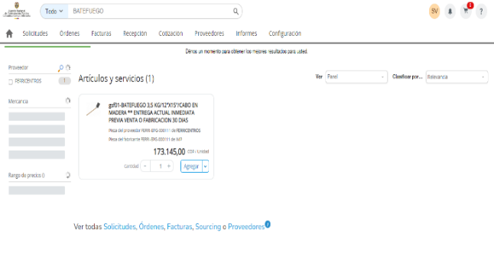 |  |  |  |  | En TVEC solo se encuentra una referencia del producto batefuego
MACHETE BARRIGÓN DE 20''CON FUNDA | 7 | $ 63,037 | $ 441,259 | 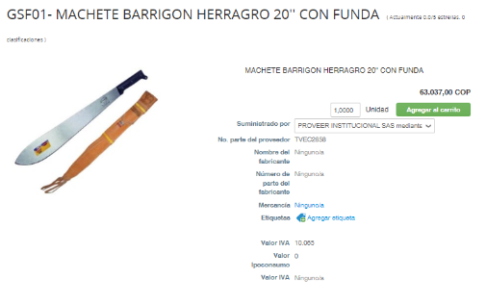 | $ 27,000 | 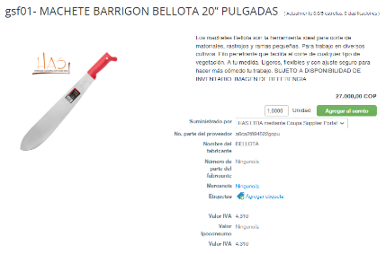 | FUNDA DE MACHETE $48,982 | 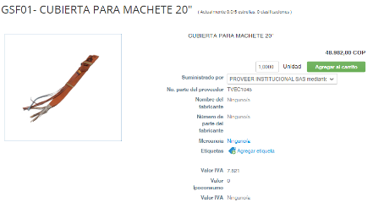 | En TVEC solo existe una referencia de machete de 20 pulgadas con funda, por tanto se indica el precio de los productos (machete y funda) por separado
BOMBA de espalda bomberos | 7 | $ 1,249,500 | $ 8,746,500 | 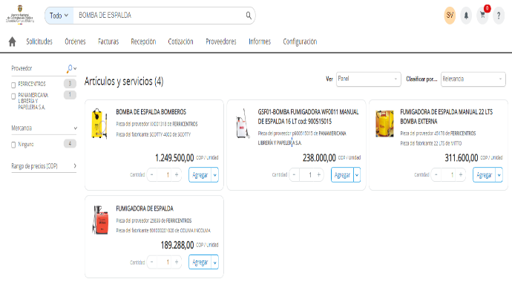 |  |  |  |  | En TVEC solo se encuentra una referencia del producto bomba de espalda bomberos
GUADAÑADORA PROFESIONAL STHIL FS291, 41.6CC POTENCIA DE 2.68 HP | 2 | $ 2,837,500 | $ 5,675,000 | 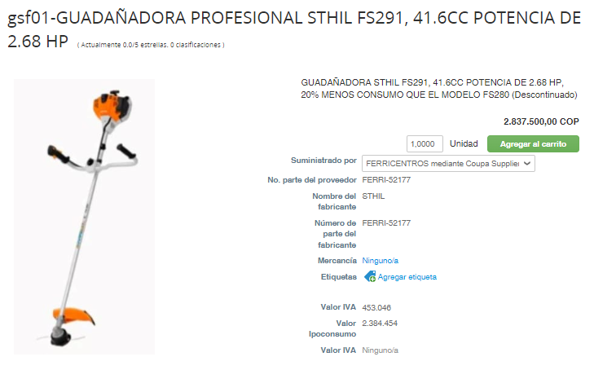 | $ 3,833,333 | 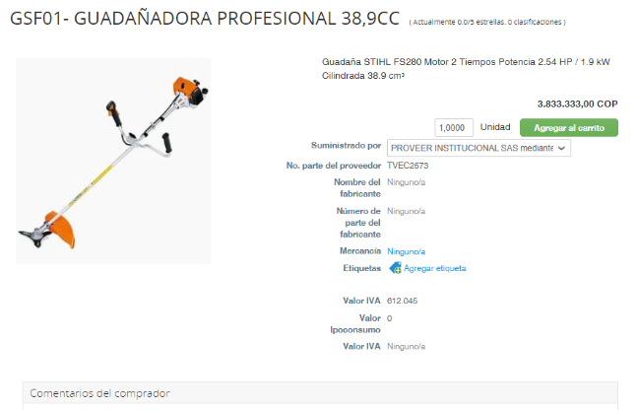 | $ 3,445,700 | 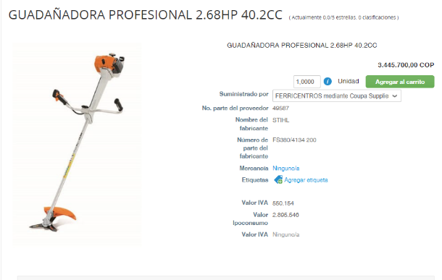
MOTOSIERRA DE 63CM 4.2HP 59CC PROFESIONAL | 3 | $ 2,606,100 | $ 7,818,300 | 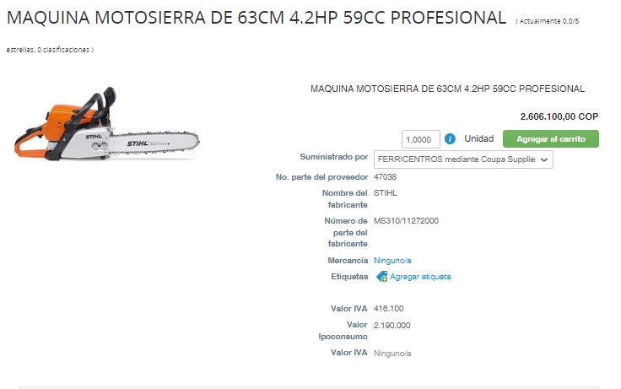 | 5,560,900.00 | 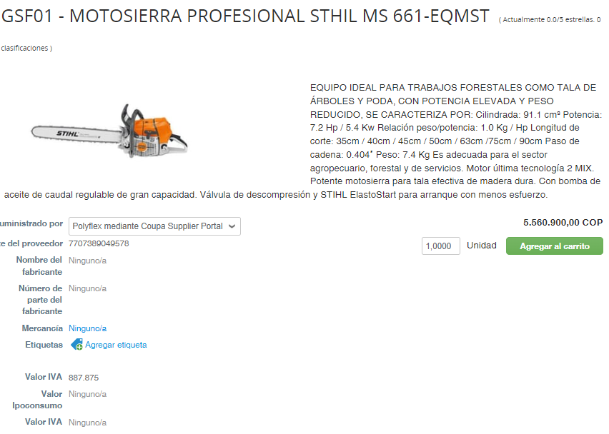 | $ 7,818,300 | 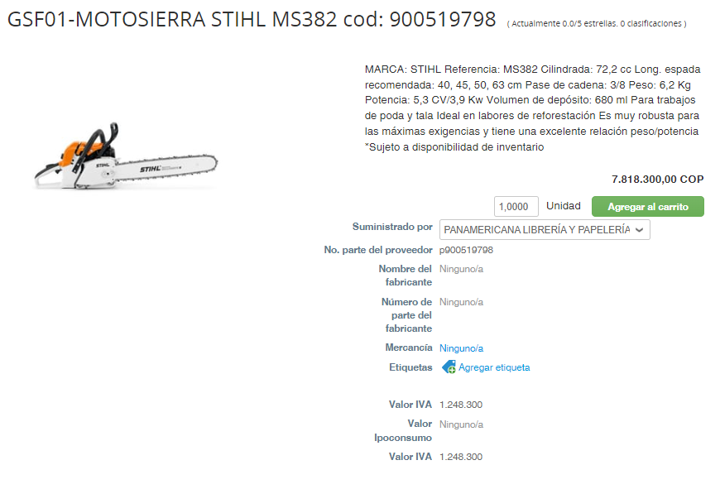
SOPLADORA STIHL 3.49HP 44.9CC 9,1KG | 2 | $ 1,947,911 | $ 3,895,822 | 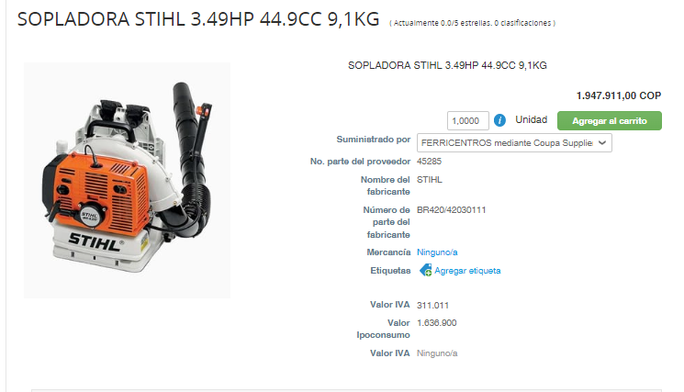 | $ 2,772,778 | 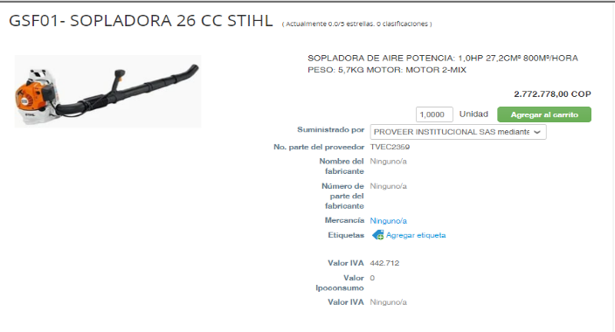 | $ 2,978,451 | 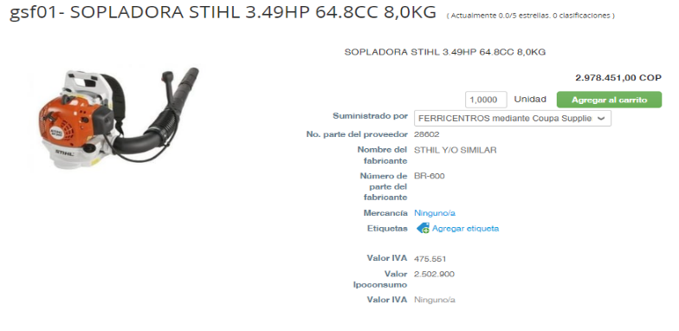
GPS GARMIN ETREX 32X | 3 | $ 2,000,000 | $ 6,000,000 | 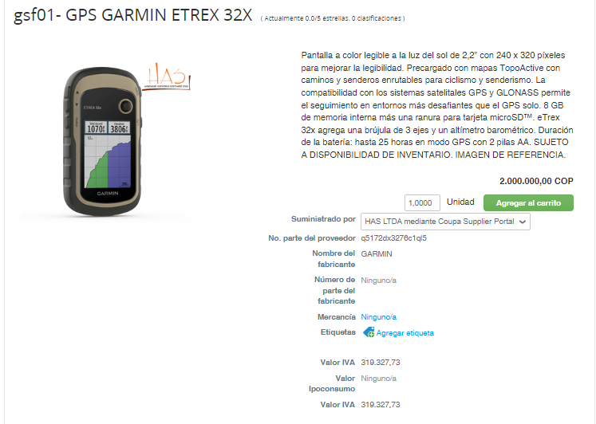 | $ 2,499,000 | 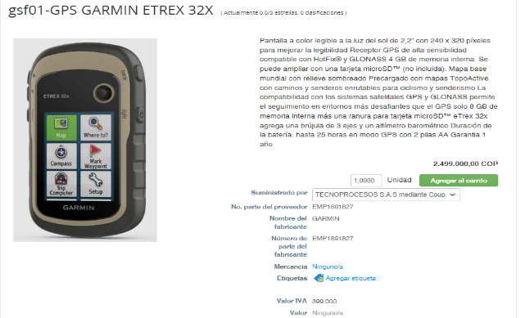
RADIO TELEFONO KENWOOD TK 30000 16 CANALES cod: 900523404 | 5 | $ 1,124,550 | $ 5,622,750 | 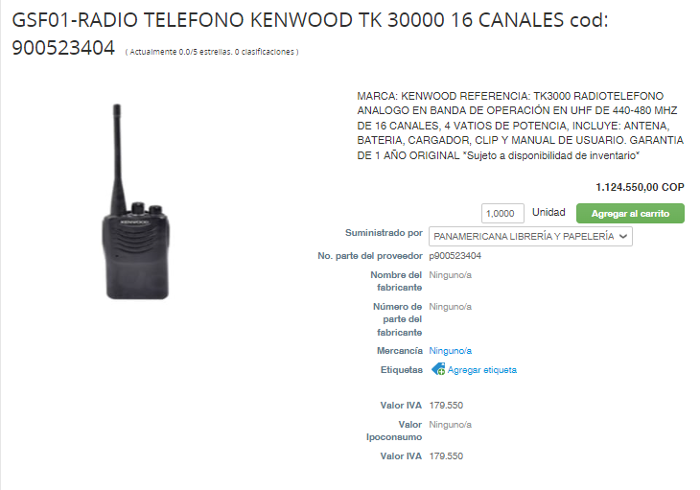 | $ 3,808,000 | 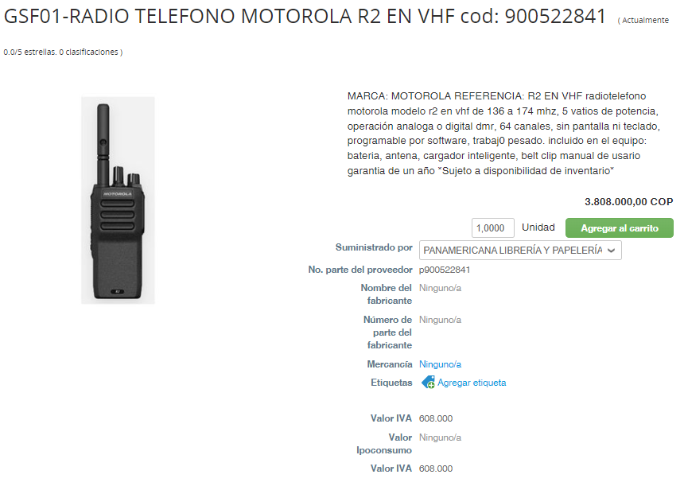 |  |  | Se agregan dos referencias de radios que guardan similitud en sus especificaciones técnicas
 |  | TOTAL | $ 39,411,646

